시트1
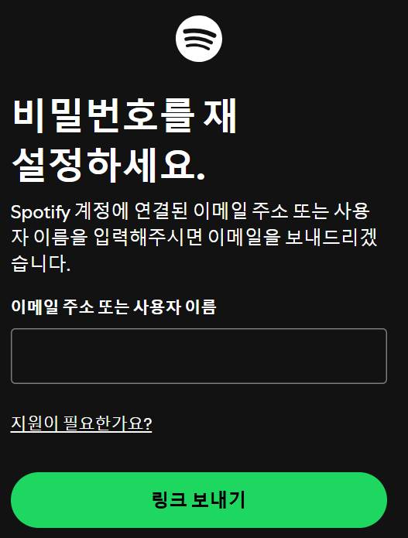
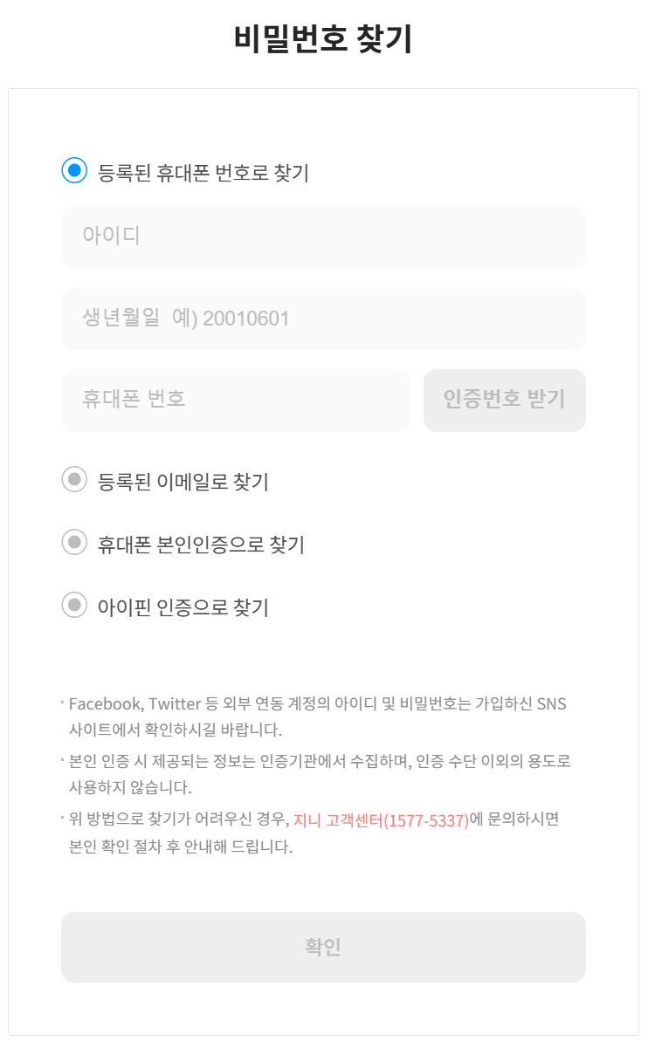
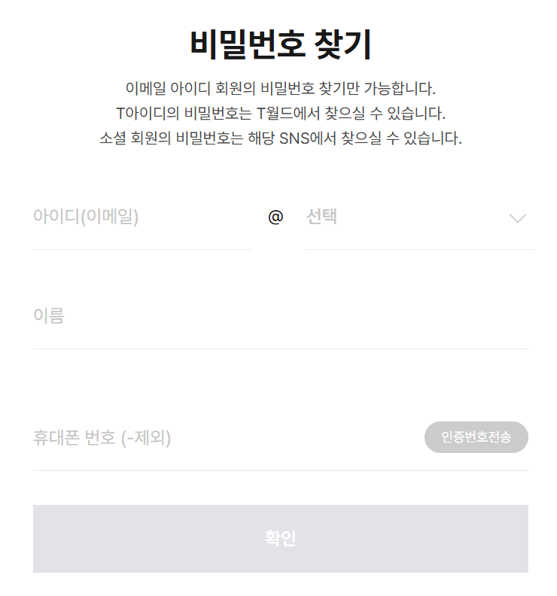
요구사항 정의서
프로젝트명 |  | 음원사이트 제작 |  |  |  | 작성 | 검토 | 승인
작성일 |  | 2025-01-15
작성자 |  | 박세희, 이은비

 | 기능영역 | 실행 환경 | 요구사항ID | 요구사항명 | 요구사항 내용 | 필수데이터 | 선택데이터 | 비고
비회원 | 회원 가입 | Web | NM001 | OAuth | Google로 로그인하기 / 일반 아이디로 로그인하기 - 아이디 없으면 회원가입 화면으로 유도
 |  |  | NM002 | 회원가입 | 이름 / 아이디 / 비밀번호 / 비밀번호 확인 / 이메일 / 개인정보 동의 (명목상) | 이름/아이디/비밀번호/이메일 /개인정보 동의
공통 | 메인 화면 | Web | C001 | 일간 차트 확인 | 일간(스프링 배치 기준 00:00 업데이트) TOP100 1. 오늘 날짜를 확인할 수 있다. 2. 아래 차트에 대해 전체듣기/셔플듣기 버튼이 있다. 3. (차트 내 순위, 앨범표지, 제목/아티스트, 앨범명, 찜하기 버튼, 추가 버튼, 재생시간, 재생버튼)을 각 노래별로 확인할 수 있다. 4. 전체듣기 버튼을 누르면 차트 내 노래들을 전부 재생목록에 담을 수 있다. 5. 셔플듣기 버튼을 누르면 차트 내 노래들을 랜덤한 순서로 섞어 재생목록에 담을 수 있다. 6. 앨범표지, 제목, 아티스트, 앨범명, 재생시간 등의 노래 정보는 DB에서 불러온다. 7. (회원) 찜하기 버튼을 누르면 마이페이지 내 '내가 좋아하는 노래' 플레이리스트에 추가된다. 8. (회원) 추가 버튼을 누르면 내 플레이리스트 중 원하는 플레이리스트(또는 새로 만들 플레이리스트)에 추가할 수 있다. 9. 재생 버튼을 누르면 해당하는 노래를 재생목록에 담을 수 있다. | 일간 TOP100 음원 리스트 (차트 순위 / 앨범표지 / 노래제목 / 아티스트명 / 찜 여부 / 추가 여부 / 마이페이지 플레이리스트 목록 / 재생시간) |  | 비회원은 노래 재생 및 플레이리스트 생성 불가(차트만 확인 가능) 회원은 노래 재생, 찜하기, 플레이리스트 생성 가능 ----------------------- 찜하기=좋아요 ----------------------- 좋아요 수 보여주기 기능 (시간 되면 구상)
 | 검색 | Web | C002 | 검색 | 1. 페이지 상단의 검색창에 사용자가 키워드를 입력한다. 2. 검색 버튼을 누르면 사용자가 입력한 키워드를 포함하는 곡명, 아티스트명, 앨범명이 나타나는 검색 결과 페이지로 이동한다. --> api로 들고 오기 | 사용자가 입력한 키워드 노래제목/아티스트명/앨범명
회원 | 회원 접속 | Web | M001 | 로그인 | 아이디 / 비밀번호 입력 - 회원가입 후 마이페이지 > 내 요금제 에서 요금제 구독을 하지 않으면 비회원과 같은 서비스 제공 - 요금제 구독 = Premium / 구독 X = Basic (비회원과 같은 서비스 제공 받음. 계정만 있을 뿐) | 아이디 / 비밀번호 |  | 비회원 - 가입x 회원-베이직 : 가입o 월별 결제x 회원-프리미엄 : 가입o 월별 결제o
 |  |  | M002 | 아이디 찾기 | 이름 / 이메일 입력 받은 후 화면에 바로 띄워주기 | 이름/이메일
 |  |  | M003 | 비밀번호 찾기 | 아이디 / 이메일 이메일로 인증번호 보내고, 인증번호 입력 받으면 비밀번호 알려주기 | 아이디/ 이메일 / 비밀번호
 | 플레이리스트 생성 | Web | MP001 | 플레이리스트 만들기 | (새로운 플레이리스트 만들기) 1. 플레이리스트 이름을 입력한다. 2. (차트/추천플리에서 노래를 추가한 경우 해당 노래만 플레이리스트에 담긴다.) 3. 음악 검색을 통해 원하는 노래를 추가할 수 있다. | 플레이리스트 이름
 | 추천 | Web | MP002 | [Premium] 추천 플레이리스트 확인 | - 인공지능 활용 감정별 플레이리스트 제공(ex. 우울할 때 듣는 플레이리스트) - 데이터 기반 플레이리스트 제공 (ex. 2010년대 노래) - 플레이리스트 표지 (클릭 전 보이는 모습) : 플레이리스트 제목 / 찜하기 기능 (이 플레이리스트를 마이페이지에 그대로 담기 ) - 플레이리스트 클릭 시 플레이리스트 정보 확인 : 플레이리스트 표지 / 제목 / 찜하기 기능 / 전체 듣기 / 셔플 듣기 기능 / 추천 노래 리스트 / 담기 기능 - 추천 노래 리스트 구성 : 순서 / 앨범 표지 / 제목 / 아티스트 / 앨범명 / 찜하기 기능 / (+) 기능(플레이리스트 추가) / 재생 시간 / 재생 버튼 | 인공지능 활용 추천 플레이리스트 (앨범표지 / 노래제목 / 아티스트명 / 찜 여부 / 추가 여부 / 마이페이지 플레이리스트 목록 / 재생시간) |  | 베이직 - 추천 플리 확인만 가능 프리미엄 - 추천 플리 재생까지 가능
 |  |  | MB002 | [Basic] 추천 플레이리스트 확인 | - 플레이리스트 표지만 보여주기 (흥미 유도용. 클릭은 안됨) - 결제 유도 안내문 표시 "제한 없이 이용하세요. 무료로 일주일동안 요금제를 이용해보세요." " 마이페이지 > '구독정보'로 이동하세요 " - 결제 유도를 위해 Premium과 Basic 차이 정리
 | 재생 목록 | Web | SL001 | 노래 재생 [Premium]만 가능 | 1. 재생 노래 확인 1) 앨범 표지 or 영상 2) 제목 3) 아티스트 4) 재생바 5) 재생/정지 버튼 6) 이전 노래 이동 버튼 7) 다음 노래 이동 버튼 8) 랜덤 재생 9) 한 곡 반복 재생 버튼 2. 재생 목록 확인 : 재생될 노래 리스트 확인 / 노래 삭제 기능 / 순서 변동까지 가능하면 좋겠다.. 1) 앨범 표지 2) 제목 3) 아티스트 3. 음악서랍 : 마이페이지에 저장된 플레이리스트 확인 가능 ( 각 플리 옆으로 재생 버튼 존재 ) |  |  | 1안 : 스포티파이API?를 통해 음원 재생 2안 : 유튜브API를 통해 영상 재생
 | 마이페이지 | Web | P001 | 계정 관리 | 현재 계정 확인 : 아이디 / 이메일 별명 설정 | 아이디 / 이메일 | 별명 | 별명(=닉네임)
 |  |  | P002 | 요금제 확인 | 1) 구독 정보 : 요금제 구독 유/무 확인 (구독 중인 경우 Premium, 아닌 경우 Basic) 2) 요금제 구독 중이지 않은 경우 : 결제 진행 3) 요금제 구독 중인 경우 : 해지 기능 결제 방법, 요금제 가격 정하기 | 요금제 유형 확인 |  | 결제 API 추후 연동 결제 기록 => 나중에 환불할 때 참고
 |  |  | P003 | 플레이리스트 관리 | 1. 플레이리스트 목록 확인 : 1) '찜하기' 버튼을 눌러 모아진 '내가 좋아하는 노래' 플레이리스트 2) 직접 생성한 플레이리스트 3) '찜하기' 기능을 누른 추천 리스트의 플레이리스트 2. 플레이리스트 생성 : '추가' 버튼을 눌러 제목 설정하여 플레이리스트 생성 3. 플레이리스트 수정 : '수정' 버튼을 눌러 선택한 플레이리스트 제목 수정 4. 플레이리스트 삭제 : '삭제' 버튼을 눌러 선택한 플레이리스트 삭제 | 추가한 플레이리스트 목록

 | 회원가입 페이지
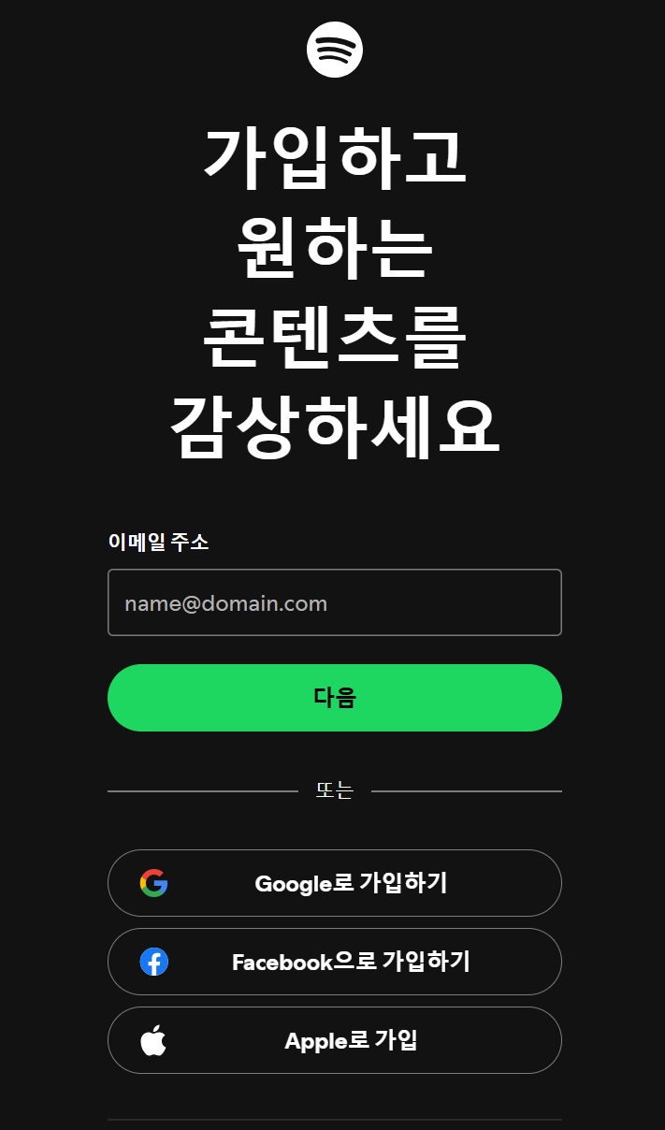
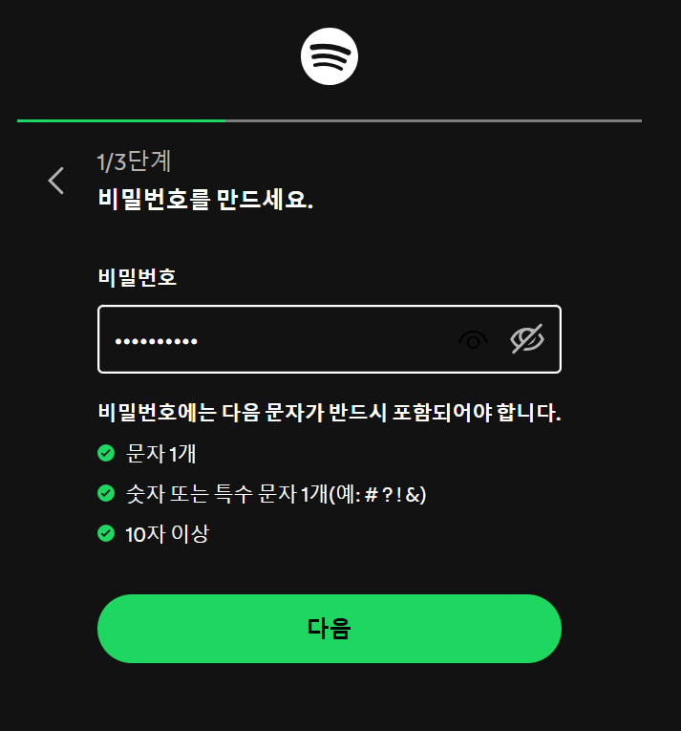
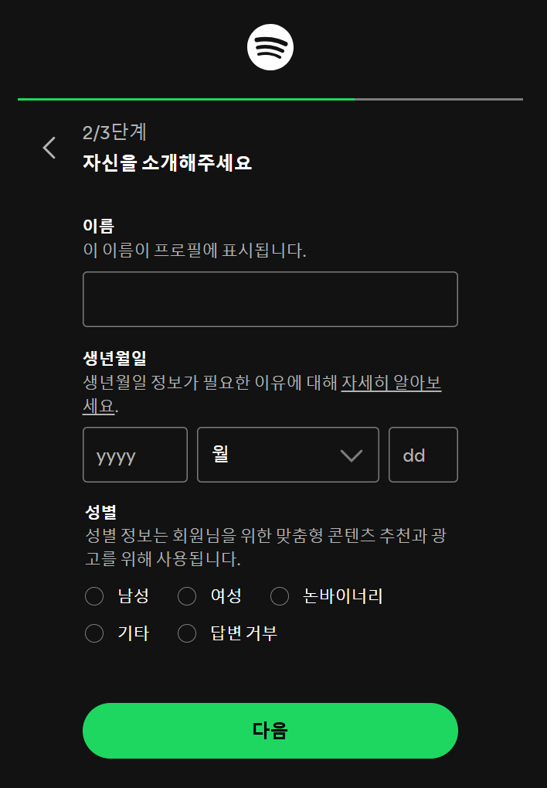
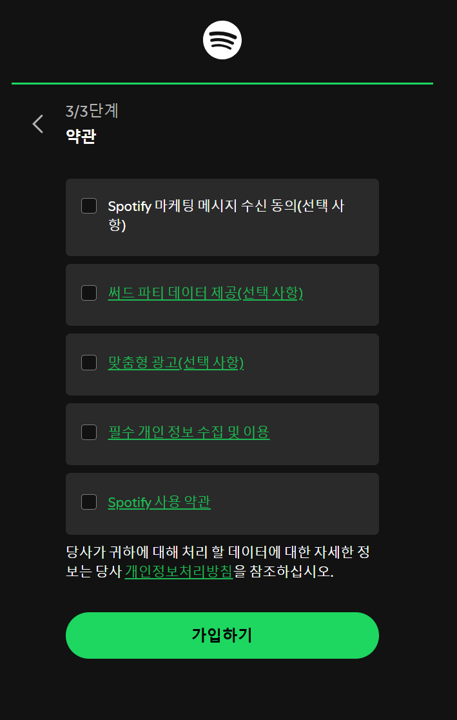

 | 스포티파이 | 이메일 > 비밀번호 > 이름 / 생년월일 / 성별 (우린 있어봤자 필요없음) > 약관
 | 멜론 | 카카오계정으로 가입
 | 벅스 | 이메일 > 비밀번호 > 비밀번호 다시 입력 > 아이디 > 생년월일 > 성별 > 휴대폰 > 약관
 | 플로 | 이메일 선택 > 약관 > 휴대폰 본인 인증 >
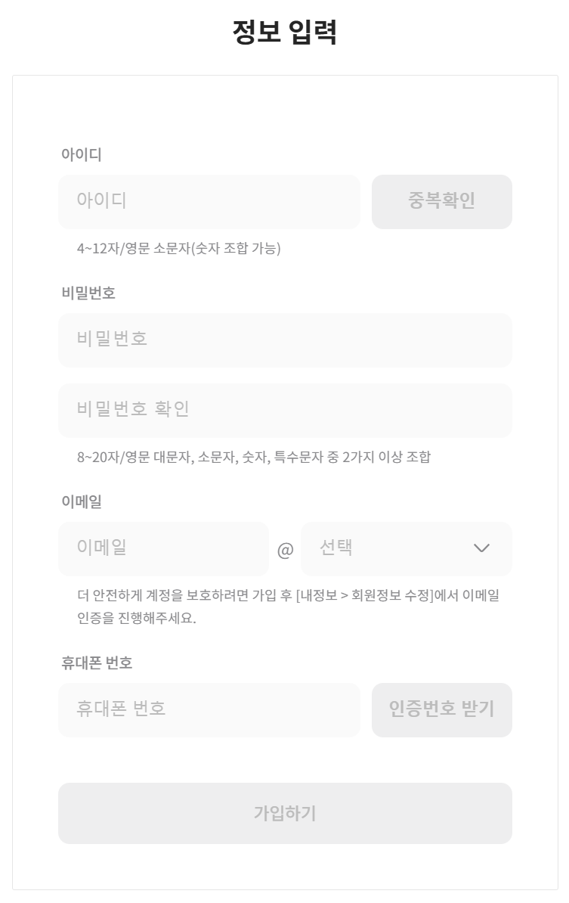
 | 지니뮤직 | 약관 > 아이디 > 비밀번호 > 비밀번호 확인 > 이메일 > 휴대폰번호
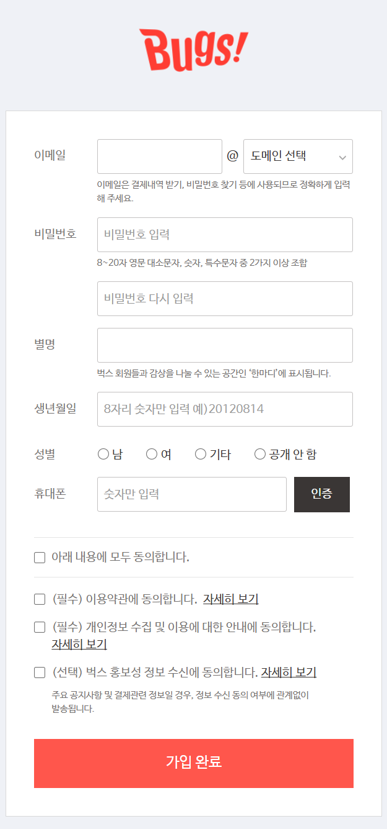
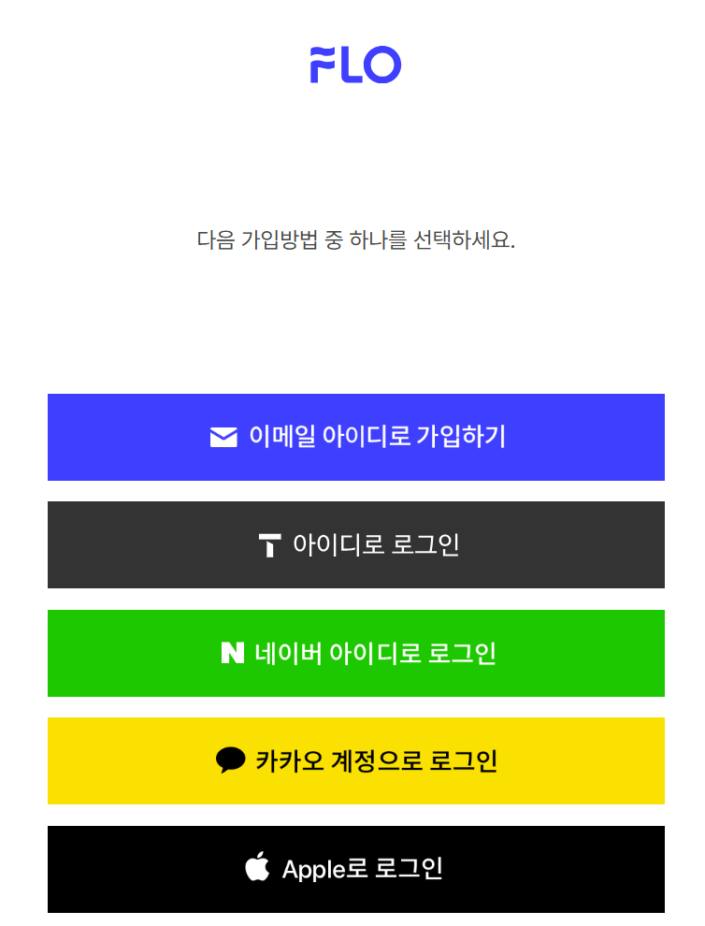
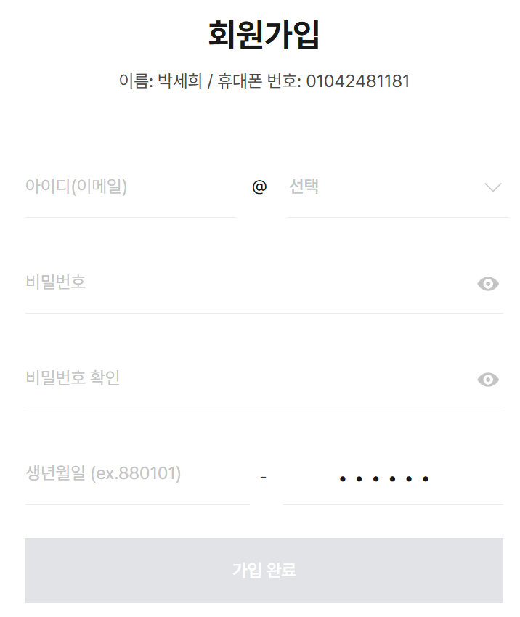

 | 아이디 찾기

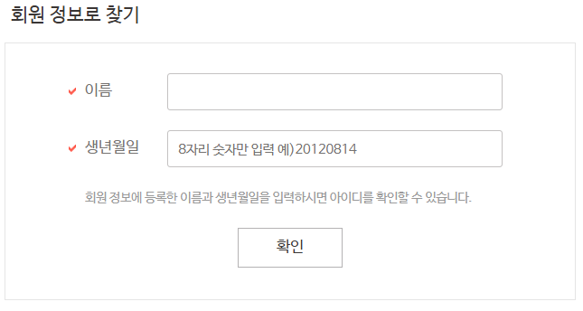
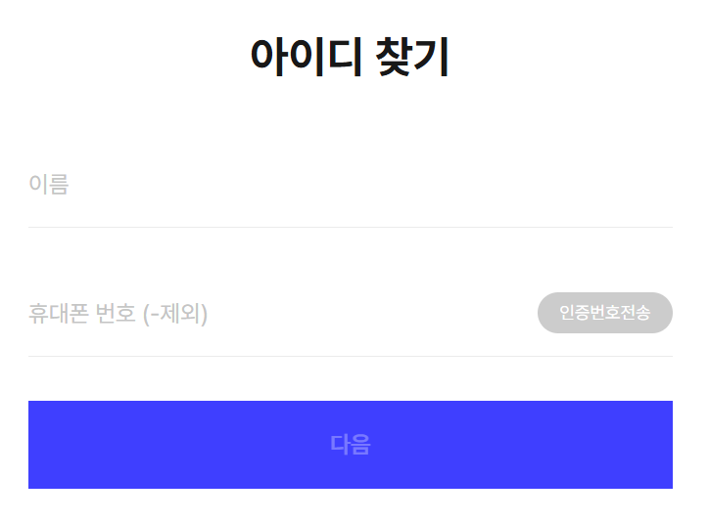
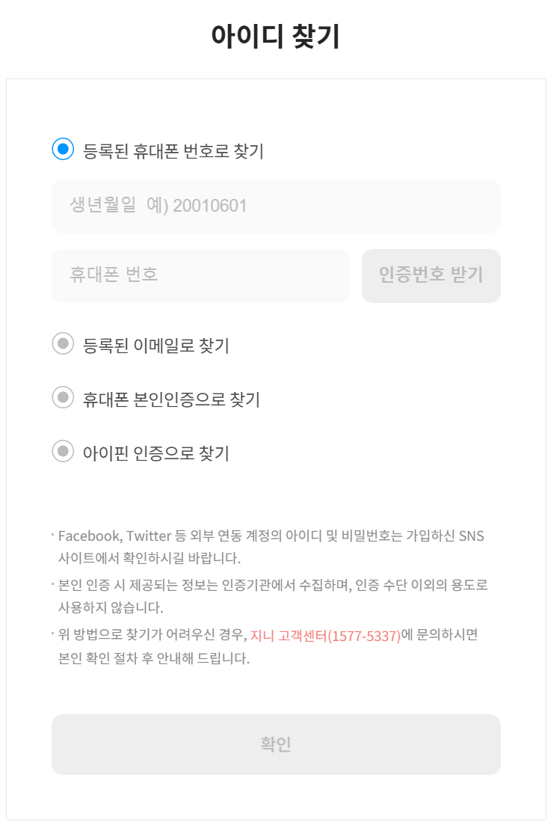

 | 스포티파이, 멜론은 아이디 찾기 기능 없음
 | 이름/생년월일 / 휴대폰 번호/이메일

 | 비밀번호 찾기

